基礎設計
クエスト基礎設計フォーマット

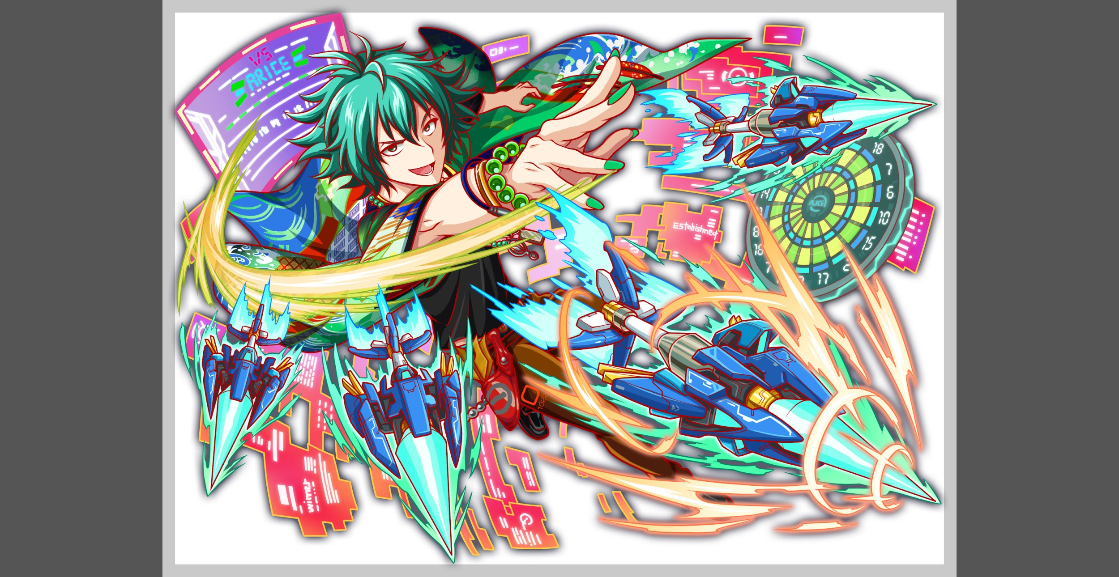
 | 認識合わせ

 |  | クエストの位置づけ |  | 超級
 |  | クエストの存在意義 |  | 一番参加率の高い遊び場。初級〜中級者が戦力として新キャラを入手する所。また、上級者にとってはユニットの覚醒素材を手に入れるところ。
 |  | つまり |  | 適度な速度で周回できるようにしましょう

 | 基本情報

 |  | クエスト名
 |  | 難易度 |  | 中級/上級/超級
 |  | ボスキャラクター名称 |  | 那須与一
 |  | ボスキャラクター情報 |  | 緑/ヒューマン・サムライ/テクニカル

 |  | ステージギミック |  | -
 |  | エネミーギミックA
 |  | エネミーギミックB
 |  | キラー
 |  | 対応できるユニット数
 |  | フロア構成要望
 |  | 実現したいユーザー体験 |  | ・ダーツを使った攻撃を表現してください (技名とかセリフにそれっぽいダーツ用語を喋らせたい)
 |  | ステージギミック早見表 (2016/7/4更新) ※パーティの組み方に影響を与える戦略要素 |  | ウィルス / スリープ / スキルバインド / カウンター / 全体攻撃 / 連続攻撃 / パネル変換禁止 / 爆風軽減 / 時限式ダメージパネル / お邪魔パネル / パネルプロテクト / 暗闇 / {赤・青・黄・緑・ハート}無効 / {赤・青・黄・緑・ハート}ドロップDOWN / タップ数変更 / チェーン数変更 / {ヒューマン / アニマル / マシン / ドラゴン / ゴッド / unknown}キラー / {ヒューマン / アニマル / マシン / ドラゴン / ゴッド / unknown}限定 /

 |  | クリア報酬 |  | ポリゴン*1

 |  | 補足

 | 活躍させたいユニット

 |  | ラベル | ユニット名 | 概要コメント |  | ID | ユニット名 | ドロップラベル | コスト | Level | HP | HP ＋値 | attack | attack ＋値 | heal | heal ＋値 | HP合計 | ユニットスキル | クラッシュスキル
 |  | S(Level:60) | R5 蝉丸 | アタッカー枠。ドロップ率操作とサムライキラーが強力。 |  | 1027 | 蝉丸 | PremiumS | 30 | 60 | 3785 |  | 3644 |  | 1336 |  | 13982 | ランダムで８個ボムパネル（小）に変換+２ターン赤パネルの出現率UP | 単体に大ダメージ サムライに効果特大
 |  | S(Level:60) | R5 セルケト | ヒーラー枠。蝉丸のスキルでハートが少ない時の保険に。 |  | 1007 | 癒命の守蠍神 セルケト | Drop2N | 26 | 60 | 3026 |  | 1835 |  | 2918 |  |  | ランダムで最大2つSCパネルに変換+2ターン赤属性の回復力を特大UP | 1体に小ダメージ+ HPを大回復
 |  | S(Level:60) | R5 リフレクト | エンハンス枠。防御力UPとカウンターで連続攻撃を返せる。 |  | 857 | 嫉心のリフレクト＆M.I.R.R.O.R. | Drop2N | 26 | 60 | 3188 |  | 2615 |  | 1517 |  |  | 3ターン赤属性の攻撃力と防御力を特大UP+特大カウンター | 1体に中ダメージ ヒューマンに効果特大
 |  | SS(Level:60) | R5 メタトロン | フレンド枠。攻守ともに優れたユニットとして。 |  | 848 | メタトロン | PremiumSS | 35 | 60 | 3983 |  | 2590 |  | 2074 |  |  | パネルをランダムで1つSCパネル(威力大)に変換+ウィルス解除+3ターンHP小回復 | 1体に特大ダメージ

 | フロア構成

 |  | フロア１
 |  | 登場ユニット | 攻撃力 | 概要・行動パターン | スピード
 |  | トト・影丸・ミミ | 2000ずつくらい | 全員通常攻撃のみ。 整地用のフロア。 ただし長く居座りすぎると敵の攻撃頻度がUPして不利になる。 3〜4ターンでの突破が望ましい作り。 | 1,2,3

 |  | フロア2
 |  | 登場ユニット | 攻撃力 | 概要・行動パターン | スピード
 |  | R5 アマラ | 約5000 | ・高確率で黄色属性キラー ・Xターン目で防御力と攻撃力UP ・一定HP以下で強力な連続攻撃 バフがかかった状態で強力な連続攻撃を受けると危険なので 気をつける。タイミングは想定PTで検証し、決定します。 | 2

 |  | フロア3
 |  | 登場ユニット | 攻撃力 | 概要・行動パターン | スピード
 |  | R5 那須与一 | 比較的ランダム （300〜10000） | ダーツの「501ゲーム」になぞらえて、合計得点が501になるまで様々な攻撃を放ってくる。（得点をスキル名で演出） ただしダメージの差を主とし、効果が多岐に渡りすぎないよう気をつける。 ウィルス・スキルバインド・暗闇・各パネル変換などを使用。 ※効果分布イメージ 【威力高・妨害弱】〜【威力中・妨害中】〜【威力低・妨害強】 各攻撃には1回ずつの発動回数制限があり、全ての攻撃を出し切ると501点獲得したという体で、次のターン即死攻撃を仕掛けてくる。押し切る火力が重要なクエスト。 上記ギミックを実現するためHPは1ゲージのみとするが、 他の超級クエストよりもHP総量は上回るような設定にする。 | 1

